aplicação

Proposto por Nara Aparecida César de Almeida

Aplicação de Áreas de figuras planas

Qual a área do chão de seu quarto?
Complete as células com fundo verde com a largura e o comprimento do chão do quarto para descobrir a área

 | Largura= | 10 | m
 | comprimento= | 5 | m

 | Área= | 50 | m²

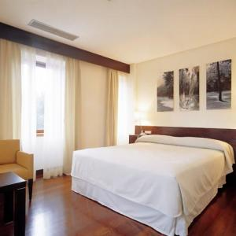
 |  |  |  | formato do chão do quarto

exemplos
Exemplos de área de figuras planas

 | Quadrado

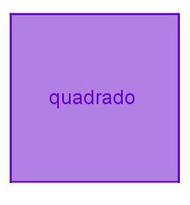

 | Digite na célula lilás a medida do lado do quadrado

 | lado= | 20 | cm

 | Área= (lado)²

 | Área= | 400 | cm²

 | Retângulo

 | Digite nas células vermelhas as medidas da base e da altura do retângulo

 | base= | 6 | cm
 | altura= | 10 | cm

 | Área = base . Altura

 | Área= | 60 | cm²

 | Triângulo

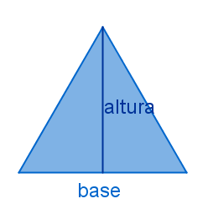

 | Digite nas células azuis a medida da base e da altura do triângulo

 | base= | 6 | cm
 | altura= | 10 | cm

 | Área= | 30 | cm²

 | Trapézio

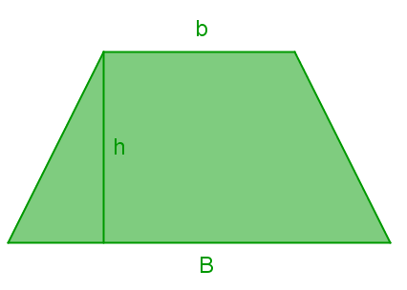

 | Digte nas células verdes as medidas da base maior (B), base menor (b) e da altura (h) do trapézio

 | B= | 10 | cm
 | b= | 8 | cm
 | h= | 5 | cm

 | Área= | 45 | cm²

 | Círculo

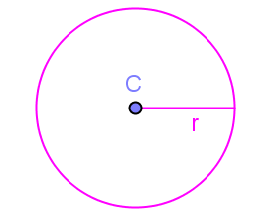

 | Digite na célula rosa a medida do raio ( r) do círculo

 | raio= | 1 | cm

 | Área= | 3.14 | cm²

